상품제안서
오아 넥쿨러 프로 넥밴드 선풍기 | 상품코드: S01589

 |  |  |  |  |  |  | 02-713-8555 | www.synergygift.co.kr
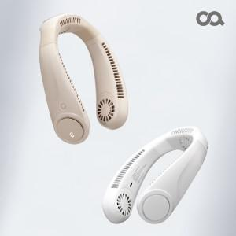  

【상세/제작정보】

【인쇄/포장옵션】 | 레이저 / 포장지포장

【공급단가】 | 수량 | 50~ | 100~ | 500~ | 1,000~ | 2,000~
*VAT별도 | 단가 | 34,270원 | 32,420원 | 30,840원 | 30,050원 | 29,520원

【상품 URL】 | https://www.synergygift.co.kr:443/src/goods_detail.php?gdno=16113

